Trabajo 1
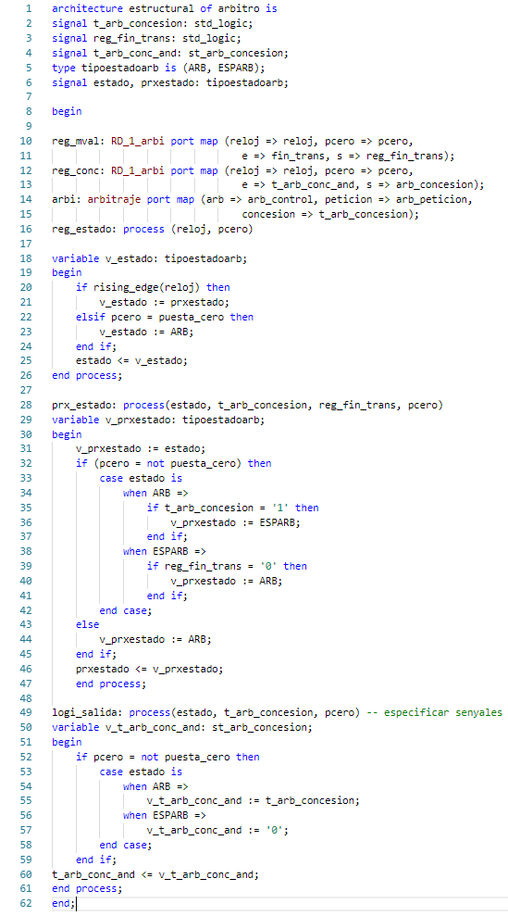
Trabajo 1: Codifique de forma funcional en VHDL, utilizando el constructor “process”, el autómata utilizado en el árbitro (Figura 11), identificando de forma explícita los estados., en la página 6.
LA BUENA ES LA DE ABAJO
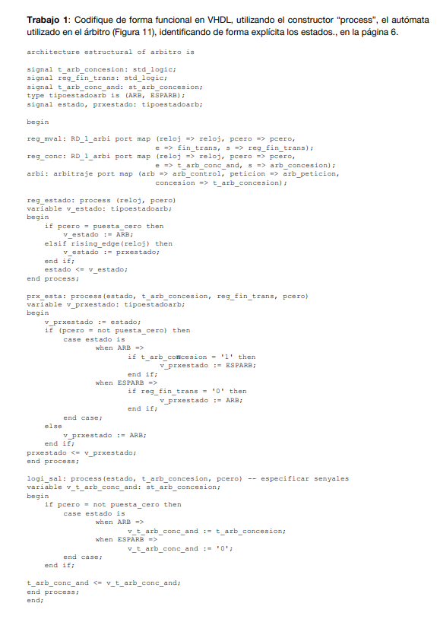

LA BUENA ES LA DE ABAJO

Trabajo 10
Trabajo 10: Construya una tabla de transiciones entre estados, donde se especifique también la lógica de salida, teniendo en cuenta el incremento de funcionalidades del agente procesador respecto del caso uniprocesador (Figura 46 en el Apéndice 3.2). La petición de acceso al bus se efectúa, si es el caso, en el estado CMPET y la concesión se espera en el siguiente estado, el cual es función del tipo de petición (Figura 19). Además, establezca el valor de la señal de ocupación del bus por parte del CC en función del estado (trans_bus en la Figura 48 del Apéndice 3.2). En la Figura 49 del Apéndice 3.2 se relacionan los acrónimos que deben utilizarse., en la página 16.
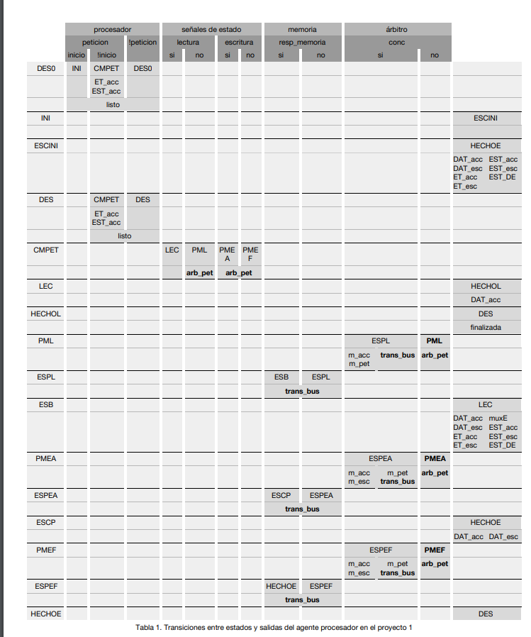

 |  | procesador |  |  | señales de estado |  |  |  | memoria |  | árbitro
 |  | peticion |  | !peticion | lectura |  | escritura |  | resp_memoria |  | conc
 |  | inicio | !inicio |  | si | no | si | no | si | no | si |  | no
 | DES0 | INI | CMPET | DES0
 |  |  | ET_acc
 |  |  | EST_acc
 |  | listo
 | INI |  |  |  |  |  |  |  |  |  |  |  |  | ESCINI

 | ESCINI |  |  |  |  |  |  |  |  |  |  |  |  | HECHOE
 |  |  |  |  |  |  |  |  |  |  |  |  |  | DAT_acc | EST_acc
 |  |  |  |  |  |  |  |  |  |  |  |  |  | DAT_acc | EST_esc
 |  |  |  |  |  |  |  |  |  |  |  |  |  | ET_acc | EST_DE
 |  |  |  |  |  |  |  |  |  |  |  |  |  | ET_esc
 | DES |  | CMPET | DES
 |  |  | ET_acc
 |  |  | EST_acc
 |  |  | listo
 | CMPET |  |  |  | LEC | PML | PME
 |  |  |  |  |  |  | A | F
 |  |  |  |  |  | arb_pet | arb_pet
 | LEC |  |  |  |  |  |  |  |  |  |  |  |  | HECHOL
 |  |  |  |  |  |  |  |  |  |  |  |  |  | DAT_Acc
 | HECHOL |  |  |  |  |  |  |  |  |  |  |  |  | DES
 |  |  |  |  |  |  |  |  |  |  |  |  |  | finalizada
 | PML |  |  |  |  |  |  |  |  |  | ESPL |  | PML
 |  |  |  |  |  |  |  |  |  |  | m_acc | trans_bus | arb_pet
 |  |  |  |  |  |  |  |  |  |  | m_pet
 | ESPL |  |  |  |  |  |  |  | ESB | ESPL
 |  |  |  |  |  |  |  |  | trans_bus
 | ESB |  |  |  |  |  |  |  |  |  |  |  |  | LEC
 |  |  |  |  |  |  |  |  |  |  |  |  |  | DAT_acc | EST_acc
 |  |  |  |  |  |  |  |  |  |  |  |  |  | DAT_acc | EST_esc
 |  |  |  |  |  |  |  |  |  |  |  |  |  | ET_acc | EST_DE
 |  |  |  |  |  |  |  |  |  |  |  |  |  | ET_esc | muxE
 | PMEA |  |  |  |  |  |  |  |  |  | ESPEA |  | PMEA
 |  |  |  |  |  |  |  |  |  |  | m_acc | trans_bus | arb_pet
 |  |  |  |  |  |  |  |  |  |  | m_pet | m_pet
 | ESPEA |  |  |  |  |  |  |  | ESCP | ESPEA
 |  |  |  |  |  |  |  |  | trans_bus
 | ESCP |  |  |  |  |  |  |  |  |  |  |  |  | HECHOE
 |  |  |  |  |  |  |  |  |  |  |  |  |  | DAT_acc | DAT_esc
 | PMEF |  |  |  |  |  |  |  |  |  | ESPEF |  | PMEF
 |  |  |  |  |  |  |  |  |  |  | m_acc | trans_bus | arb_pet
 |  |  |  |  |  |  |  |  |  |  | m_pet | m_pet
 | ESPEF |  |  |  |  |  |  |  | HECHOE | ESPEF
 |  |  |  |  |  |  |  |  | trans_bus
 | HECHOE |  |  |  |  |  |  |  |  |  |  |  |  | DES

Trabajo 12
Trabajo 12: Construya la tabla de transiciones entre estados del agente observador, donde también se especifica la lógica de salida en la segunda subfila de cada estado (activación, desactivación de las señales). En el caso de la lógica de salida indique sólo la activación de la señal (valor 1)

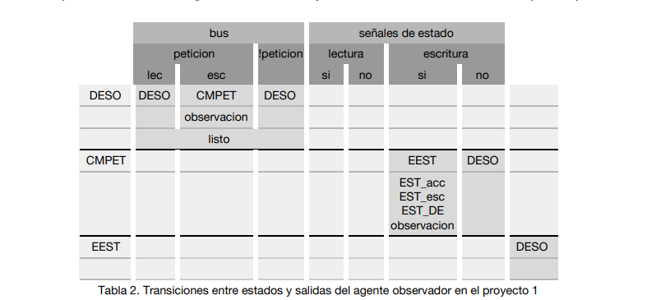
 | Bus |  |  | Señales de estado
 | peticion |  | !peticion | lectura |  | escritura
 | lec | esc |  | si | no | si | no
DESO | DESO | CMPET | DESO
 |  | observación
 |  | listo
CMPET |  |  |  |  |  | EST | DESO
 |  |  |  |  |  | EST_acc
 |  |  |  |  |  | EST_esc
 |  |  |  |  |  | EST_DE
 |  |  |  |  |  | observación
EEST |  |  |  |  |  |  |  | DESO

Trabajo 31
Trabajo 31: Construya una tabla de transiciones entre estados del agente observador (Figura 69 en el Apéndice 3.6), donde se especifique también la lógica de salida, teniendo en cuenta el incremento de funcionalidades del agente observador (Figura 33)

 | bus |  |  |  | señales de estado
 | peticion |  |  | !peticion | lectura |  | escritura
 | lectura | escritura
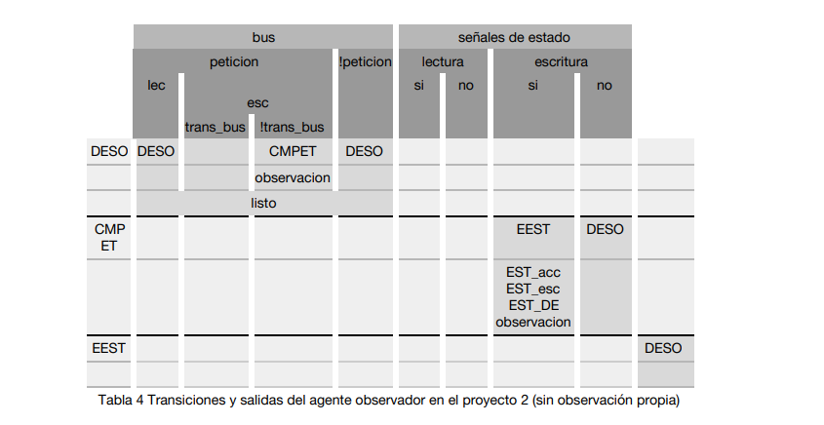
 |  | trans_bus | !trans_bus |  | si | no | si | no
DESO | DESO |  | CMPET | DESO
 |  |  | observacion
 | listo
CMP |  |  |  |  |  |  | EEST | DESO
ET
 |  |  |  |  |  |  | EST_acc
 |  |  |  |  |  |  | EST_esc
 |  |  |  |  |  |  | EST_DE
 |  |  |  |  |  |  | observacion
EEST |  |  |  |  |  |  |  |  | DESO

Trabajo 37
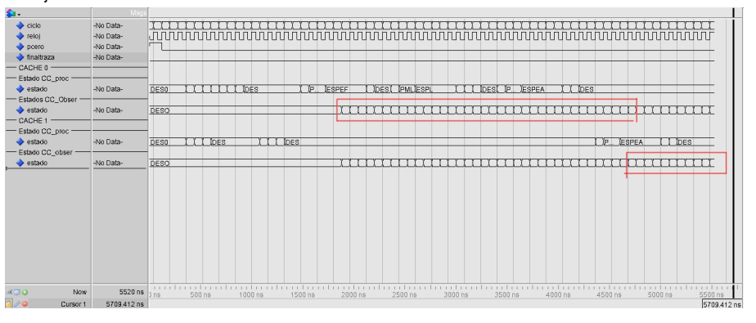
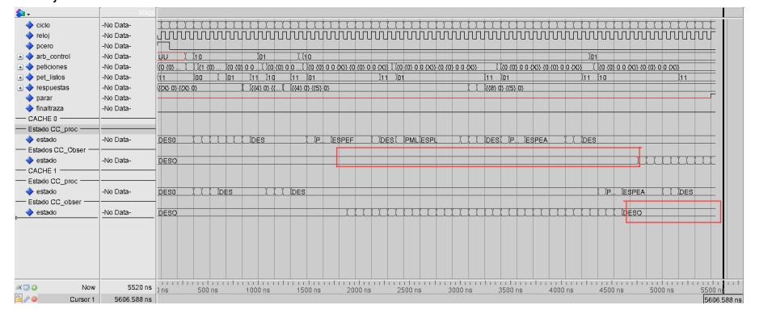
Trabajo 37: Trabajo 37: Compare los resultados del “Trabajo 34” con los resultados del “Trabajo 25”. Indique las diferencias en las ventanas temporales de toda la simulación, almacenadas en los ficheros, del “Trabajo 35:” y del “Trabajo 26:”, respectivamente.

Trabajo 44
Trabajo 44: Analice el programa de prueba. Describa los procesos “productor” y “consumidor”, correspondientes a una cache, mediante diagramas temporales. Así mismo, describa los procedimientos “Plectura” y “Pescritura”. Para ello, utilice la señal reloj y sus flancos como referente.

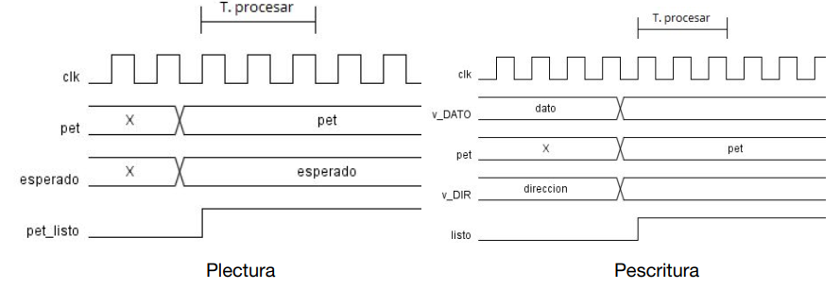

 | El proceso productor genera dos peticiones de escritura seguida de tres peticiones de escritura,
 | dichas modificaciones se escriben en un fichero en el cual el consumidor hace lecturas y comprueba
 | los valores con los teóricos.

Trabajo 53
Trabajo 53: Imprima en sendos ficheros pdf, y almacénelos en el directorio RESULTADOS asociado, los diagramas RTL que genera Quartus, después de elaborar el diseño, correspondientes al camino de datos y al controlador. Identifique las diferencias entre este diseño, donde ha sido desacoplado el acceso, y el diseño previo (Trabajo 43).

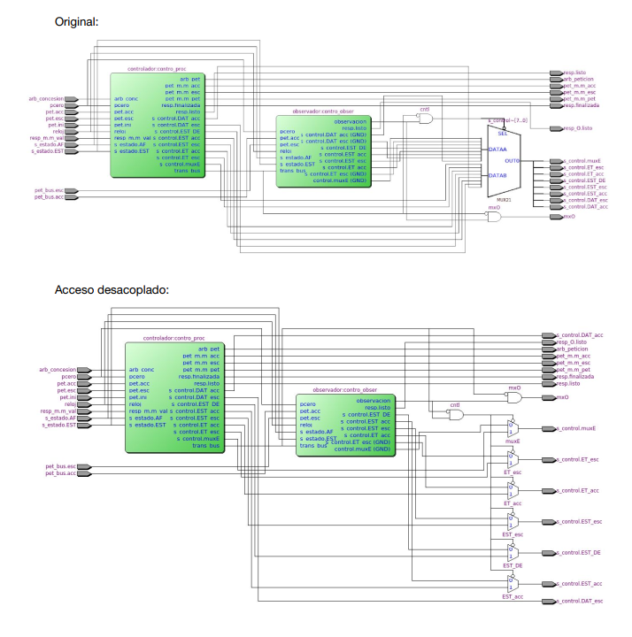

 | En el diseño con el acceso desacoplado podemos observar como, en lugar de pasar todas las
 | señales de s_control por un solo multiplexor, cada una pasa por un multiplexor, excepro DAT_acc y
 | DAT_esc, que son obtenidas directamente del autóamata del procesador (En el diagrama RTL son la
 | primera y la última señal, a la derecha).

Trabajo 56
Trabajo 56: Utilizando el resultado de la simulación, describa en los ficheros, correspondientes a la ventana temporal, almacenados en RESULTADOS_elim (Trabajo 55) los hechos que se producen cuando se elimina el riesgo (de forma similar a la Figura 65 del Apéndice 3.4 o la Figura 79 del Apéndice 3.7)

 | Original:
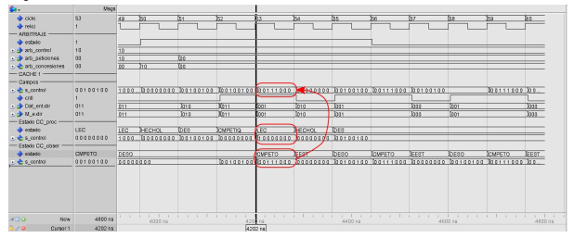

 | Acceso desacoplado:
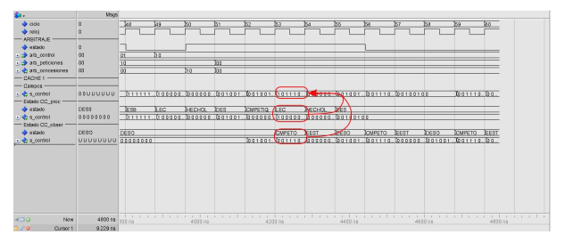

 |  | Al desacoplar el acceso vemos como la señal que sale del módulo controlador incluye el bit de
 |  | acceso a datos que proporciona el autómata procesador, a diferencia de la ventana temporal
 |  | original, donde todas las señales de control provienen del autómata observador.

Trabajo 57
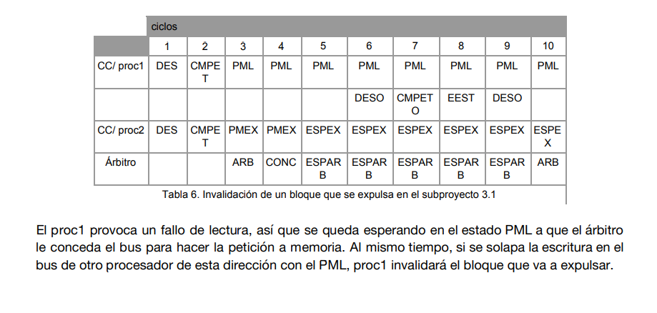
Trabajo 57: Razone de forma sucinta si es factible que el contenido de un contenedor de cache, que almacena un bloque que se expulsa, debido a un fallo en una instrucción load, sea invalidado por una observación. Utilice un diagrama temporal como el de la Figura 34.

 |  | ciclos
 |  | 1 | 2 | 3 | 4 | 5 | 6 | 7 | 8 | 9 | 10
 | CC/ proc1 | DES | CMPET | PML | PML | PML | PML | PML | PML | PML | PML
 |  |  |  |  |  |  | DESO | CMPET O | EEST | DESO
 | CC/ proc2 | DES | CMPET | PMEX | PMEX | ESPEX | ESPEX | ESPEX | ESPEX | ESPEX | ESPEX
 | Árbitro |  |  | ARB | CONC | ESPAR B | ESPAR B | ESPAR B | ESPAR B | ESPAR B | ARB

 | El proc1 provoca un fallo de lectura, así que se queda esperando en el estado PML a que el árbitro le conceda el bus para hacer la petición a memoria. Al mismo tiempo, si se solapa la escritura en el bus de otro procesador de esta dirección con el PML, proc1 invalidará el bloque que va a expulsar.

Trabajo 80
